8.7 Graphique 1
RERS 8.7 Les enseignants du second degré public par académie

[1] Évolution des effectifs des cinq plus grandes académies du second degré public

 |  |  |  |  |  |  | © DEPP
► Champ : Les cinq plus grandes académies parmi celles de France Métropolitaine + DROM au regard de leurs effectifs, agents ayant une mission d'enseignement dans le second degré public, rémunérés par l’Éducation nationale et en activité au 30 novembre.
Source : DEPP-MENJS, Panel des personnels issu de BSA, novembre 2020.

 |  | Bordeaux | Normandie | Lille | Créteil | Versailles
 | 2010 | 18,559 | 20,595 | 25,730 | 28,621 | 34,066
 | 2011 | 18,224 | 20,224 | 25,086 | 28,185 | 33,400
 | 2012 | 18,016 | 19,799 | 24,599 | 27,794 | 32,966
 | 2013 | 18,499 | 19,930 | 24,735 | 28,436 | 33,367
 | 2014 | 18,483 | 19,807 | 24,623 | 28,749 | 33,696
 | 2015 | 18,459 | 19,767 | 24,754 | 28,585 | 33,692
 | 2016 | 18,692 | 19,797 | 25,041 | 29,127 | 34,114
 | 2017 | 18,981 | 19,876 | 25,145 | 29,641 | 34,757
 | 2018 | 19,106 | 19,661 | 24,976 | 30,077 | 35,120
 | 2019 | 19,086 | 19,341 | 24,733 | 29,756 | 34,734
 | 2020 | 19,150 | 19,266 | 24,703 | 29,779 | 34,882

Source : DEPP-MENJS, Panel des personnels issu de BSA, novembre 2020.

8.7 Carte 3 et Carte 4
RERS 8.7 Les enseignants du second degré public par académie

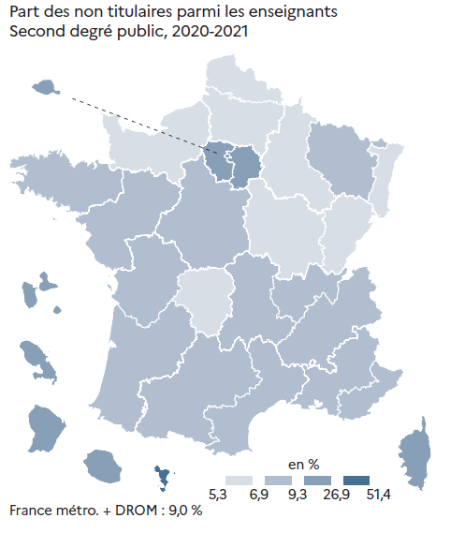
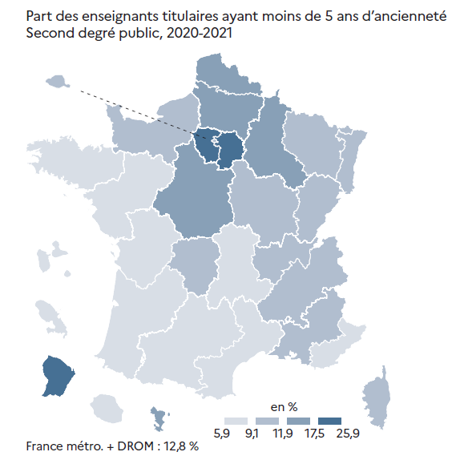
CODE | ACADEMIES | Part des enseignants titulaires ayant moins de 5 ans d'ancienneté | Part des non titulaires | [3] Enseignants du second degré public : part des non titulaires parmi les enseignants du second degré public en 2020-2021, en % |  | [4] Enseignants titulaires du second degré public : part des enseignants titulaires du second degré public ayant moins de 5 ans d'ancienneté en 2020-2021, en %
A02 | AIX-MARSEILLE | 10.6 | 8.3
A20 | AMIENS | 17.5 | 5.3
A03 | BESANCON | 11.0 | 6.5
A04 | BORDEAUX | 7.2 | 9.3
A06 | CLERMONT-FERRAND | 7.9 | 8.4
A27 | CORSE | 9.4 | 12.9
A24 | CRETEIL | 25.9 | 11.9
A07 | DIJON | 11.9 | 5.9
A08 | GRENOBLE | 9.5 | 8.8
A32 | GUADELOUPE | 9.1 | 11.8
A33 | GUYANE | 19.9 | 26.9
A09 | LILLE | 13.7 | 6.9
A22 | LIMOGES | 10.3 | 6.9
A10 | LYON | 11.3 | 9.3
A31 | MARTINIQUE | 5.9 | 10.9
A43 | MAYOTTE | 14.8 | 51.4
A11 | MONTPELLIER | 8.1 | 7.6
A12 | NANCY-METZ | 11.2 | 7.6
A17 | NANTES | 8.6 | 9.3
A23 | NICE | 8.9 | 8.2
A70 | NORMANDIE | 10.5 | 5.3
A18 | ORLEANS-TOURS | 14.5 | 7.7
A01 | PARIS | 9.8 | 11.0
A13 | POITIERS | 8.4 | 7.9
A19 | REIMS | 13.5 | 6.3
A14 | RENNES | 6.8 | 7.6
A28 | REUNION | 8.6 | 10.0
A15 | STRASBOURG | 11.8 | 6.2
A16 | TOULOUSE | 8.4 | 8.3
A25 | VERSAILLES | 23.0 | 10.5

France métropolitaine + DROM |  | 12.8 | 9.0
 |  |  | © DEPP

 |  |  |  |  | © DEPP |  | © DEPP
► Champ : France métropolitaine + DROM, agents ayant une mission d'enseignement dans le second degré public, rémunérés par l’Éducation Nationale et en activité au 30 novembre 2020. |  |  |  | ► Champ : France métropolitaine + DROM, agents ayant une mission d'enseignement dans le second degré public, rémunérés par l’Éducation nationale et en activité au 30 novembre 2020. |  | ► Champ : France métropolitaine + DROM, agents ayant une mission d'enseignement dans le second degré public, rémunérés par l’Éducation nationale et en activité au 30 novembre 2020.
Source : DEPP-MENJS, Panel des personnels issu de BSA, novembre 2020. |  |  |  | Source : DEPP-MENJS, Panel des personnels issu de BSA, novembre 2020. |  | Source : DEPP-MENJS, Panel des personnels issu de BSA, novembre 2020.

